상품제안서
ST-387 포켓형슬림사각거울 | 상품코드: S09803

 |  |  |  |  |  | 02-713-8555 | www.synergygift.co.kr
 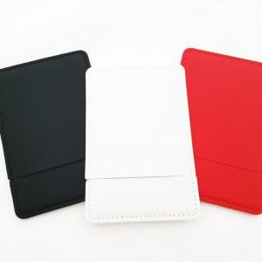 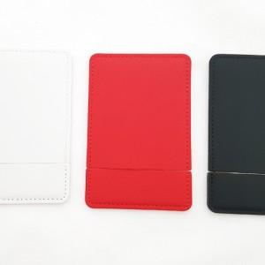

【상세/제작정보】 | 200개 미만 주문시 인쇄비 1도당 20,000원 추가

【인쇄/포장옵션】 | 실크 / 포장지포장

【공급단가】 | 수량 | 200~ | 1,000~ | 2,000~ | 4,000~
*VAT별도 | 단가 | 2,160원 | 2,080원 | 2,000원 | 1,920원

【상품 URL】 | https://www.synergygift.co.kr:443/src/goods_detail.php?gdno=2189

